Sheet2
20231211 | ・Reactを使用するための準備（環境構築？）
 |  | 動画講座の通りにコードを書いていっても，内容が反映されない．
 |  | 講座のindex.htmlにはなかったけど，scriptタグで，jsファイルを読み込もうとしてもだめだった．(type属性にmoduleを指定してもだめ)
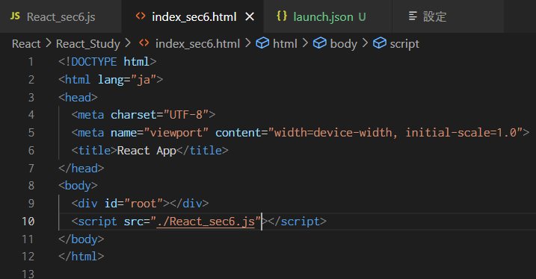
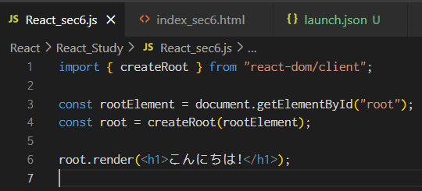

 |  | →Reactの環境構築が必要なんじゃないかと考えた．
 |  | →下記サイトにしたがって，環境構築を進めようとした．
 |  |  | https://react-js.jp/setup
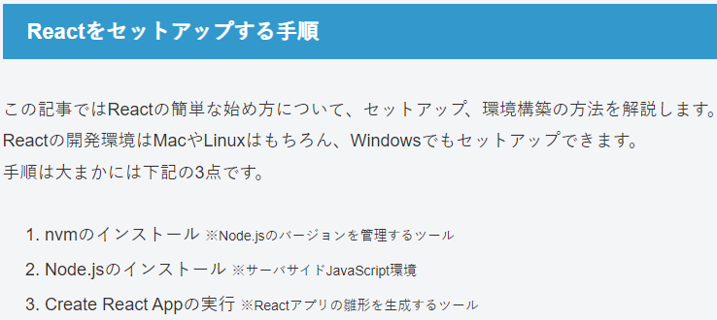

 |  |  | nvmはNode.jsのバージョン管理のためだけのものらしいので，一旦パス．
 |  |  | Node.jsは先日インストールした．
 |  | →Create React Appを実行しようとした．
 |  | →下のエラーが発生．

 |  | →原因調査をしていたところ，同じような状態になった人が質問・解決していた．
 |  |  | https://teratail.com/questions/299962
 |  |  | 参照したらしいサイト
 |  |  | https://qiita.com/M-ISO/items/d693ac892549fc95c14c
 |  | →ぱっとこのサイト読んでみたけど，わからないことだらけ．解読していく．
 |  | →サイトで，事前確認事項が挙げられている．一つずつ確認してく．
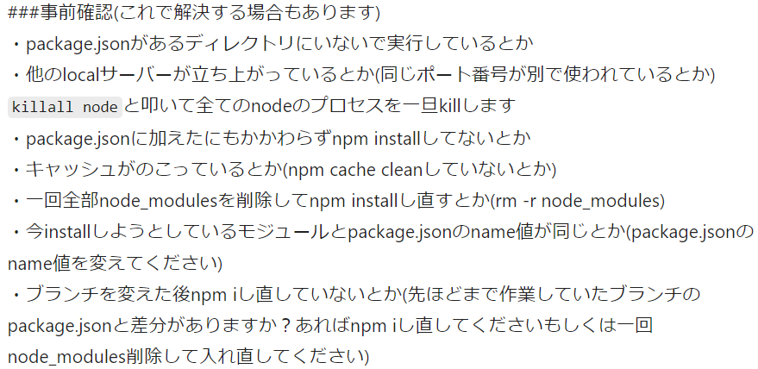

 |  |  | ・package.jsonとは
 |  |  |  | https://gk-fe.com/article/about-packagejson/
 |  |  |  | Node.jsプロジェクトの設定ファイルみたいなもの．
20231212 |  |  | →lsコマンドでフォルダ内を調べてみて，package.jsonがなかったので，package.jsonを作成する．
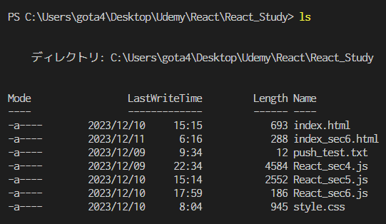

 |  |  | →package.jsonの作成は，「npm init」らしい．
 |  |  |  | https://qiita.com/P-man_Brown/items/db1c9f13ab34dcf97993
 |  |  |  | （↑npmコマンド一覧）
 |  |  |  | https://maku77.github.io/nodejs/npm/npm-init.html
 |  |  | →色々聞かれたので，ひたすらEnter押した．
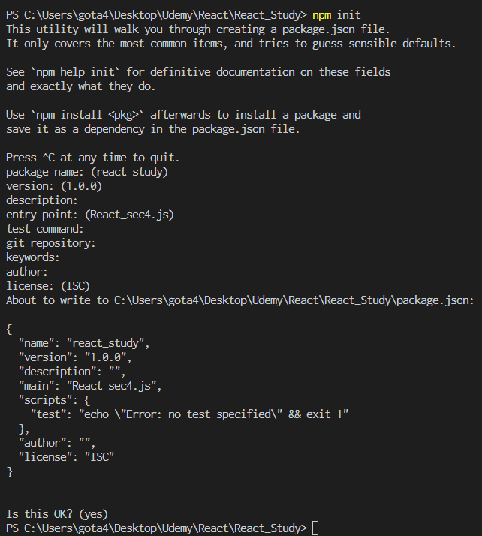

 |  |  | →package.jsonがReact_Studyフォルダの中に生成された．
 |  |  | →この状態で，「npx creat-react-app React_env」とコマンドを打ってみる．
 |  |  | →またエラー．最初のエラーと少し内容が違うみたい．

 |  |  | →create-react-appがインストールされていないことによるエラー？
 |  |  |  | →create-react-appについて検索したら，以下の記事を発見．
 |  |  |  |  | https://zenn.dev/nekoya/articles/dd0f0e8a2fa35f
 |  |  |  |  | 今は，Reactアプリを作る場合，create-react-appではなく，他のReactベースのフレームワーク（Next.jsとか？）を使うことが奨励されているみたい？
 |  |  |  |  | 今回は純粋なReactの学習のため，Create-react-appでのアプリ作成を試みる．
 |  |  | →下記サイト（公式ドキュメント？）に，最新のcreate-react-appをインストールする方法が書かれていたので，やってみる．
 |  |  |  | https://create-react-app.dev/
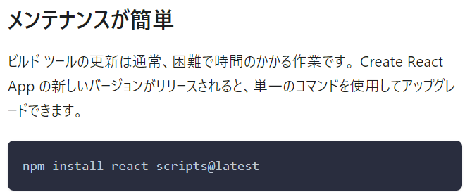

20231213
 |  |  | →実行したら，下のように警告だらけ．古くてサポート・メンテナンスされていないパッケージがたくさんあるってこと？
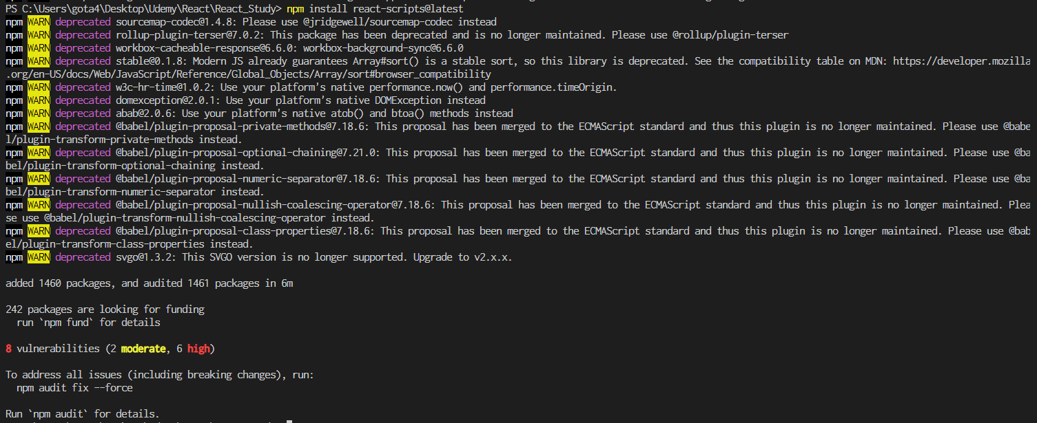

 |  |  | →とりあえず，もう一度npx create-react-appを実行してみる．
 |  |  | →エラー発生．お手上げ．

